期待結果
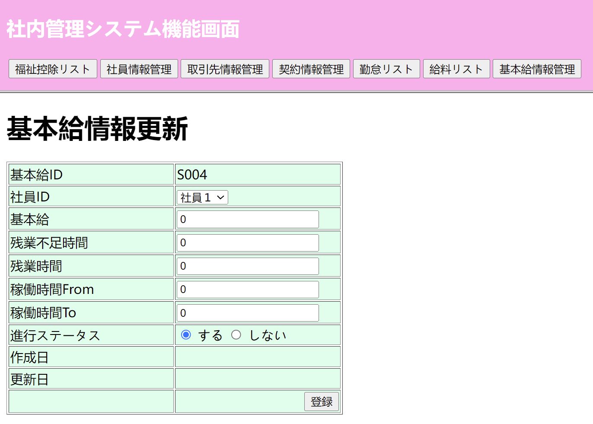
①初期表示（基本給管理画面）

②検索ボタンを押したときの基本給管理リスト画面

③更新画面表示
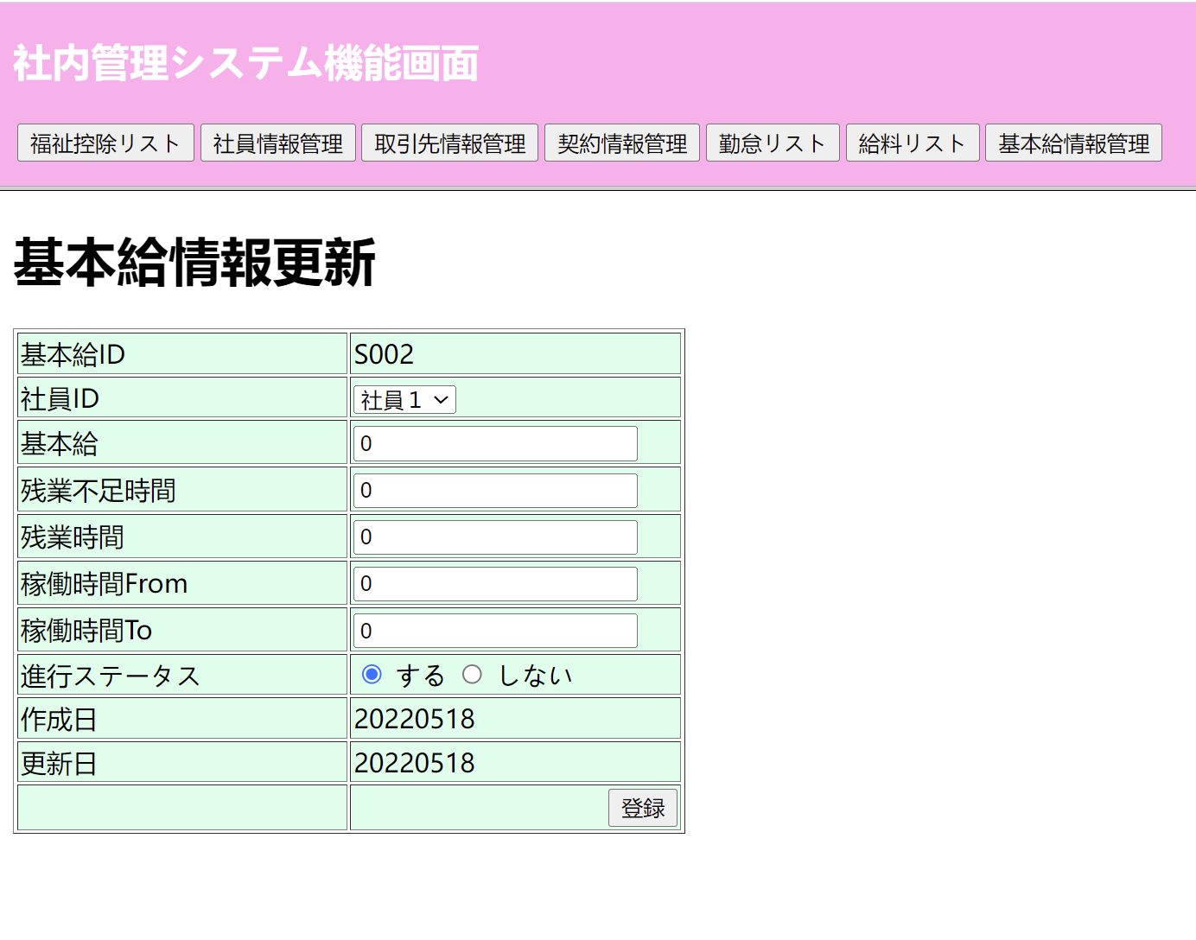

④新規画面表示

テストデータ_更新
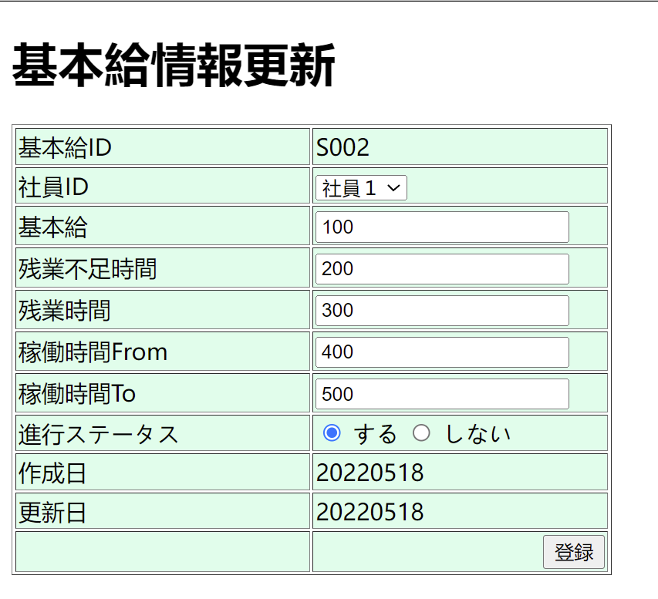
①画面 | 入力した値 | ②DB | 更新後の値

